필드설명
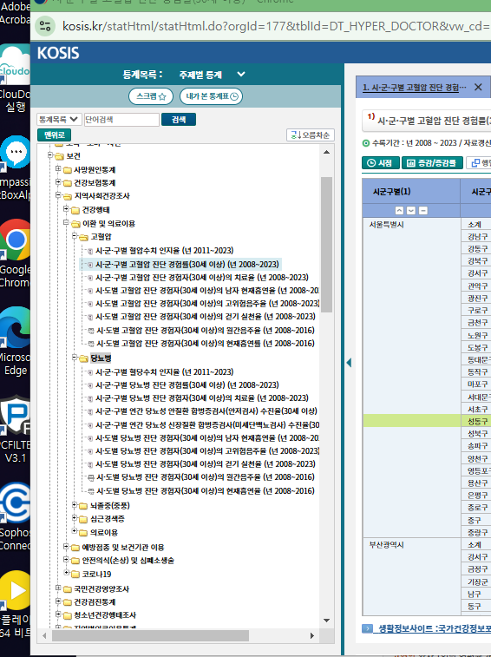
가족 | 인구 | 안전 | 사회통합 | 환경 | 주거교통 | 건강
독거노인가구비율 | 고령인구비율 | 노인교통사고건수 | 노인천명당 노인여가복지시설수 | 녹지율 | 노후주택비율 | 고혈압진단 경험률 (30세 이상)
 |  | 주민만명당화재발생건수 | 인구십만명당 자살률 |  | 1인당도시지역면적현황 | 당뇨 진단 경험률 (30세 이상)
 |  |  |  |  |  | 흡연율
 |  |  |  |  |  | 주관적건강수준인지율
 |  |  |  |  |  | 인구천명당의료기관종사의사수
 |  |  |  |  |  | 음주율
 |  |  |  |  |  | 스트레스인지율
 |  |  |  |  |  | 건강생활실천율
 |  |  |  |  |  | 고위험음주율

 | https://kosis.kr/statHtml/statHtml.do?orgId=177&tblId=DT_HYPER_DOCTOR&vw_cd=MT_ZTITLE&list_id=F_001_002_001&seqNo=&lang_mode=ko&language=kor&obj_var_id=&itm_id=&conn_path=MT_ZTITLE

